SFF (5)
견 적 서

에어릭스 |  | 귀하
전화 : | 070-4944-2207
팩스 : | 02-739-0991
담당 : | 김병주 부장님

아래와 같이 견적합니다.

견 적 합 계 : | ₩16,940,000
견 적 일 자 : | 2017-10-30
결 재 조 건 :

품 명 | 규 격 | 수 량 | 단 가 | 금 액 | 세 액 | 합 계 액
 |  |  |  | - | - | -
서버랙 | HPS-2200s (42U) | 1 | 800,000 | 800,000 | 80,000 | 880,000

UPS | APC Smart 1500VA | 1 | 600,000 | 600,000 | 60,000 | 660,000

kvm | ATEN 19인치 KVM | 1 | 1,800,000 | 1,800,000 | 180,000 | 1,980,000
 | 8port
 |  |  |  |  | - | -
허브 | HP 24Port Giga S/W | 1 | 300,000 | 300,000 | 30,000 | 330,000
 |  |  |  | - | - | -
서버 | E5 2690 14core SAS | 1 | 7,900,000 | 7,900,000 | 790,000 | 8,690,000
 | 32GB / 2TB x 4ea |  |  |  | - | -
서버 | E5 2630 10core | 1 | 4,000,000 | 4,000,000 | 400,000 | 4,400,000
 | 16GB / 2TB x 2ea |  |  |  | - | -
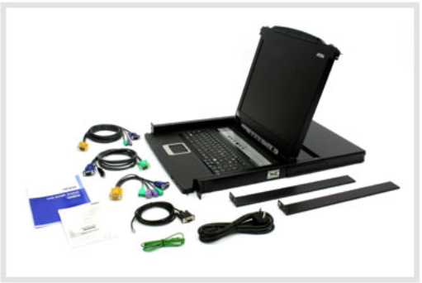
 |  |  |  |  | - | -
 |  |  |  |  | - | -
 |  |  |  |  | - | -
 |  |  |  |  | - | -
 |  |  |  |  | - | -
 |  |  |  |  | - | -
 |  |  |  |  | - | -
 |  |  |  |  | - | -
 |  |  |  |  | - | -
 |  |  |  |  | - | -
 |  |  |  |  | - | -
 |  |  |  |  | - | -
 |  |  |  |  | - | -
 |  |  |  |  | - | -
 |  |  |  |  | - | -
* 결제계좌 : 신한 110-138-600484 씨-넷 |  |  | 합 계 | 15,400,000 | 1,540,000 | 16,940,000
* 견적담당 : | 조규장(010-2910-7760)
* REMARK
1. 제품 택배배송시의 견적금액입니다. (설치 요청시 별도의 설치비 발생)
2. OS는 Cent OS 7 64bit 공개용 버전입니다.

2690
견 적 서

에어릭스 |  | 귀하
전화 : | 070-4944-2207
팩스 : | 02-739-0991
담당 : | 김병주 부장님

아래와 같이 견적합니다.

견 적 합 계 : | ₩8,690,000
견 적 일 자 : | 2017-10-30
결 재 조 건 :

품 명 | 규 격 | 수 량 | 단 가 | 금 액 | 세 액 | 합 계 액
 |  |  |  | - | - | -
서버 | 제온 E5 2690 SAS | 1 | 7,900,000 | 7,900,000 | 790,000 | 8,690,000
 | E5-2690v4 2.4GHz 14Core 35MB Cache
 | 32GB DDR4 ECC Memory (최대 64GB)
 | 2TB 7200rpm SAS HDD 4개 (최대 8개 장착가능)
 | LSI Raid 1,0,1+0,5,6,5+0, controller |  |  |  | - | -
 | 9.5mm SATA DVD-ROM
 | 875W Power Supply (Redundant 1+1) |  |  |  | - | -
 | 기가비트 이디넷 어댑터 4포트 |  |  |  | - | -
 | 크기 : 660 x 430 x 87 mm |  |  | - | - | -
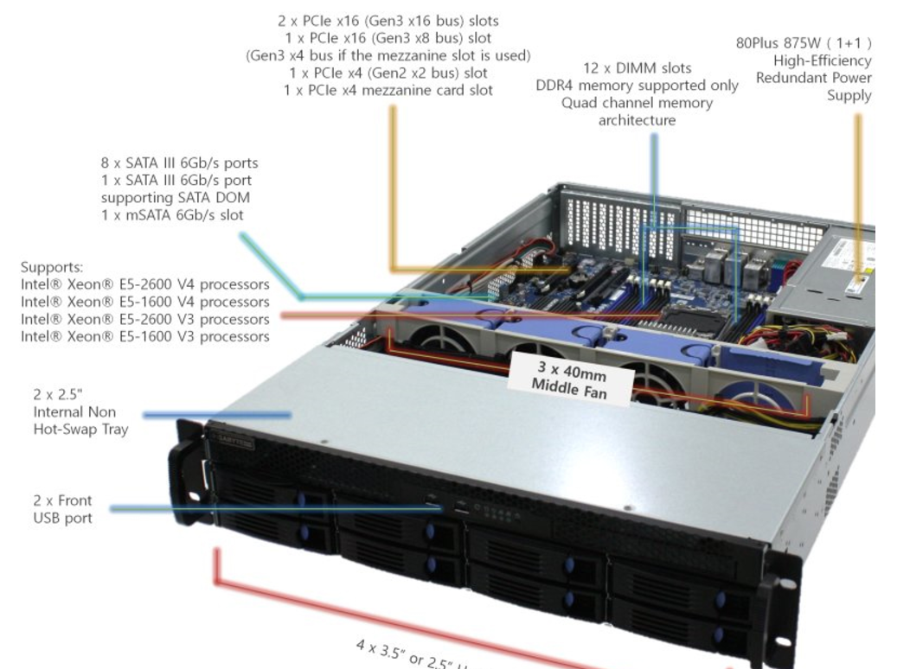
 |  |  |  |  | - | -
 |  |  |  |  | - | -
 |  |  |  |  | - | -
 |  |  |  |  | - | -
 |  |  |  |  | - | -
 |  |  |  |  | - | -
 |  |  |  |  | - | -
 |  |  |  |  | - | -
 |  |  |  |  | - | -
 |  |  |  |  | - | -
 |  |  |  |  | - | -
 |  |  |  |  | - | -
 |  |  |  |  | - | -
 |  |  |  |  | - | -
 |  |  |  |  | - | -
 |  |  |  |  | - | -
 |  |  |  |  | - | -
 |  |  |  |  | - | -
 |  |  |  |  | - | -
* 결제계좌 : 신한 110-138-600484 씨-넷 |  |  | 합 계 | 7,900,000 | 790,000 | 8,690,000
* 견적담당 : | 조규장(010-2910-7760)
* REMARK
1. 제품 택배배송시의 견적금액입니다. (설치 요청시 별도의 설치비 발생)
2. OS는 Cent OS 7 64bit 공개용 버전입니다.

